ID_CAMISAS
Description | Image | Size | Selecione a camisa
camisa 1 |  | S | camisa 9
camisa 2 |  | M
camisa 3 |  | L
camisa 4 |  | XL
camisa 5 |  | XXL
camisa 6 | 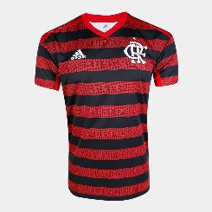 | S
camisa 7 |  | M
camisa 8 |  | L
camisa 9 |  | XL
camisa 10 |  | XXL
camisa 11 |  | S
camisa 12 | 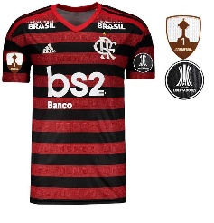 | M
camisa 13 |  | L
camisa 14 |  | XL
camisa 15 |  | XXL
camisa 16 | 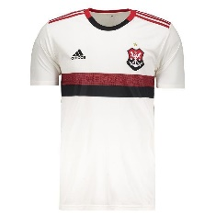 | S
camisa 17 |  | M
camisa 18 |  | L
camisa 19 |  | XL
camisa 20 |  | XXL
camisa 21 |  | S
camisa 22 |  | M
camisa 23 |  | L
camisa 24 |  | XL
camisa 25 |  | XXL
camisa 26 |  | S
camisa 27 |  | M
camisa 28 |  | L
camisa 29 |  | XL
camisa 30 |  | XXL
camisa 31 |  | S
camisa 32 |  | M
camisa 33 |  | L
camisa 34 |  | XL
camisa 35 |  | XXL
camisa 36 |  | S
camisa 37 |  | M
camisa 38 |  | L
camisa 39 |  | XL
camisa 40 |  | XXL
camisa 41 | 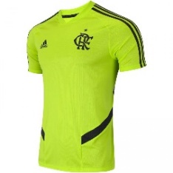 | S
camisa 42 |  | M
camisa 43 |  | L
camisa 44 |  | XL
camisa 45 |  | XXL
camisa 46 |  | S
camisa 47 |  | M
camisa 48 |  | L
camisa 49 |  | XL
camisa 50 |  | XXL
camisa 51 |  | S
camisa 52 |  | M
camisa 53 |  | L
camisa 54 |  | XL
camisa 55 |  | XXL
camisa 56 |  | S
camisa 57 |  | M
camisa 58 |  | L
camisa 59 |  | XL
camisa 60 |  | XXL
camisa 61 |  | S
camisa 62 |  | M
camisa 63 |  | L
camisa 64 |  | XL
camisa 65 |  | XXL
camisa 66 | 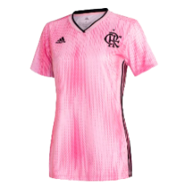 | S
camisa 67 |  | M
camisa 68 |  | L
camisa 69 |  | XL
camisa 70 |  | XXL
camisa 71 |  | S
camisa 72 |  | M
camisa 73 |  | L
camisa 74 |  | XL
camisa 75 |  | XXL
camisa 76 |  | S
camisa 77 |  | M
camisa 78 |  | L
camisa 79 |  | XL
camisa 80 |  | XXL
camisa 81 |  | S
camisa 82 |  | M
camisa 83 |  | L
camisa 84 |  | XL
camisa 85 |  | XXL
camisa 86 |  | S
camisa 87 |  | M
camisa 88 |  | L
camisa 89 |  | XL
camisa 90 |  | XXL
camisa 91 |  | S
camisa 92 |  | M
camisa 93 |  | L
camisa 94 |  | XL
camisa 95 |  | XXL
camisa 96 |  | S
camisa 97 |  | M
camisa 98 |  | L
camisa 99 |  | XL
camisa 100 |  | XXL
camisa 101 |  | S
camisa 102 |  | M
camisa 103 |  | L
camisa 104 |  | XL
camisa 105 |  | XXL
camisa 106 |  | S
camisa 107 |  | M
camisa 108 |  | L
camisa 109 |  | XL
camisa 110 |  | XXL
camisa 111 |  | S
camisa 112 |  | M
camisa 113 |  | L
camisa 114 |  | XL
camisa 115 |  | XXL
camisa 116 |  | S
camisa 117 |  | M
camisa 118 |  | L
camisa 119 |  | XL
camisa 120 |  | XXL
camisa 121 |  | S
camisa 122 |  | M
camisa 123 |  | L
camisa 124 |  | XL
camisa 125 |  | XXL
camisa 126 |  | S
camisa 127 |  | M
camisa 128 |  | L
camisa 129 |  | XL
camisa 130 |  | XXL
camisa 131 |  | S
camisa 132 |  | M
camisa 133 |  | L
camisa 134 |  | XL
camisa 135 |  | XXL
camisa 136 |  | S
camisa 137 |  | M
camisa 138 |  | L
camisa 139 |  | XL
camisa 140 |  | XXL
camisa 141 |  | S
camisa 142 |  | M
camisa 143 |  | L
camisa 144 |  | XL
camisa 145 |  | XXL
camisa 146 |  | S
camisa 147 |  | M
camisa 148 |  | L
camisa 149 |  | XL
camisa 150 |  | XXL

